Grafica
JULIO
Día | 1 | 2 | 3 | 4 | 5 | 6 | 7 | 8 | 9 | 10 | 11 | 12 | 13 | 14 | 15 | 16 | 17 | 18 | 19 | 20 | 21 | 22 | 23 | 24 | 25 | 26 | 27 | 28 | 29 | 30 | 31
Acumulado | 1872.1 | 4861.0 | 4499.3 | 1950.8 | 2296.6 | 1317.2 | 1883.9 | 4574.9 | 3556.6 | -999.0 | -999.0 | -999.0 | -999.0 | -999.0 | -999.0 | -999.0 | -999.0 | -999.0 | -999.0 | -999.0 | -999.0 | -999.0 | -999.0 | -999.0 | -999.0 | -999.0 | -999.0 | -999.0 | -999.0 | -999.0 | -999.0
Num. Estaciones | 682 | 680 | 674 | 673 | 670 | 703 | 676 | 668 | 640 | -999 | -999 | -999 | -999 | -999 | -999 | -999 | -999 | -999 | -999 | -999 | -999 | -999 | -999 | -999 | -999 | -999 | -999 | -999 | -999 | -999 | -999
Máximo Diario | 75.2 | 132.8 | 247.7 | 70.0 | 86.0 | 77.0 | 111.0 | 123.0 | 135.5 | 0.0 | 0.0 | 0.0 | 0.0 | 0.0 | 0.0 | 0.0 | 0.0 | 0.0 | 0.0 | 0.0 | 0.0 | 0.0 | 0.0 | 0.0 | 0.0 | 0.0 | 0.0 | 0.0 | 0.0 | 0.0 | 0.0
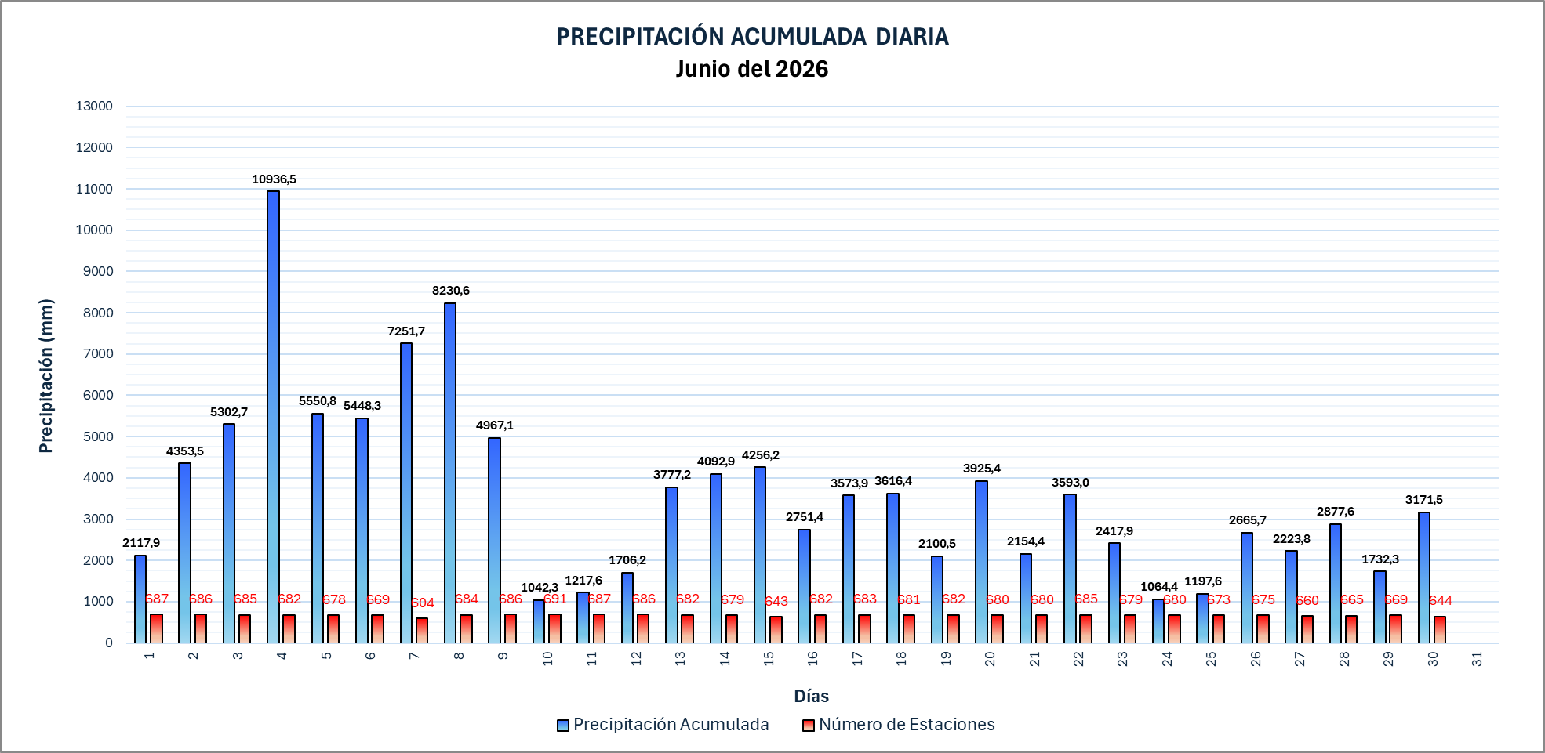
PRECIPITACIÓN ACUMULADA DIARIA Julio del 2026

 |  |  |  |  |  |  |  |  |  |  |  |  |  |  |  |  |  |  |  |  |  |  |  |  |  | 9212

